シャツ
特注ウエアのご案内

 |  | ＜バタフライ 特注ゲームシャツ＞

▶商品情報／注意事項について
商品情報
商品名(品番) |  |  |  | 特注ゲームシャツ（49830）
本体価格 |  |  |  | 17,600円（税込）
 |  |  |  | ※新規作成時のみ、日本卓球協会公認申請料が、1デザインにつき￥3,300円（税込）別途かかります
デザイン料金 (昇華プリント) |  |  |  | 16,500円（税込） |  |  | ※ご注文が確定（修正は3回まで）、または完全データを支給いただく場合は 無料です。ただし、修正４回目以降はご注文が確定した場合でも１修正に つき、￥11,000（税込）をご請求いたします

 |  |  |  |  |  |  | ※デザイン有効期限は、デザイン提案日より原則1カ月とします
 |  |  |  |  |  |  | 1カ月以上ご返信がない場合、デザイン料全額分をご請求いたします
納期 |  |  |  | 発注確認後、原則50営業日でお届け（繁忙期は50～60営業日）
発注条件 |  |  |  | 1デザイン5枚以上（男女兼用／レディースサイズと異なる場合は各5枚以上）
サイズ |  |  |  | 男女兼用 |  |  | 130、140、150、SS、S、M、L、O、XO、2XO
 |  |  |  | レディース |  |  | 3S、SS、S、M、L、O、XO、2XO
 |  |  |  | ※サイズ別注対応不可
素材 |  |  |  | ポリエステル100％
 |  |  |  | ・吸水速乾 ・伸縮
原産国 |  |  |  | 日本

注意事項
・デザインは日本卓球協会のルールに準じて作成します
（日本卓球協会の審査結果により、デザインが変更になる場合もございます）
・チームロゴ・校章・企業ロゴについては、原則としてデータ（Illustrator：イラストレーター）をご支給ください
・前身と後身、袖と前身等、異なるパーツへつながるようなデザインは、縫製の関係上ずれる可能性がございます
・特注商品への刺繍、プリント後加工、個人名入れは対応不可です。昇華プリントのチーム名入れのみ対応可能です
フォント名、位置、色味をご指定ください（ただし、フォント名はご希望に添えない場合がございます）
・ご希望イメージを初回でご提案できるよう、パーツごとの色、位置、サイズ等、詳しくご記入ください
・バタフライロゴの位置：右胸（単色カラーのみ）／ロゴの大きさ：男女兼用：幅5.5㎝・レディース：幅4.5㎝
・JTTAマークの色は赤／位置は左袖口のみとなります
・デザイン(初回・修正ともに)、デザイン提案は都度原則10営業日ほどお時間をいただきます(繁忙期は10～20営業日)
・当社で作成したデザインの著作権は当社に帰属します
・デザインが第三者の権利を侵害していないことの確認は、お客様自身でお願いいたします
（当社では、第三者の権利侵害の有無は調査いたしません）

特注ウエアのご案内

 |  | ＜バタフライ 特注ゲームシャツ＞

 |  |  |  |  |  | 仕上り寸法について

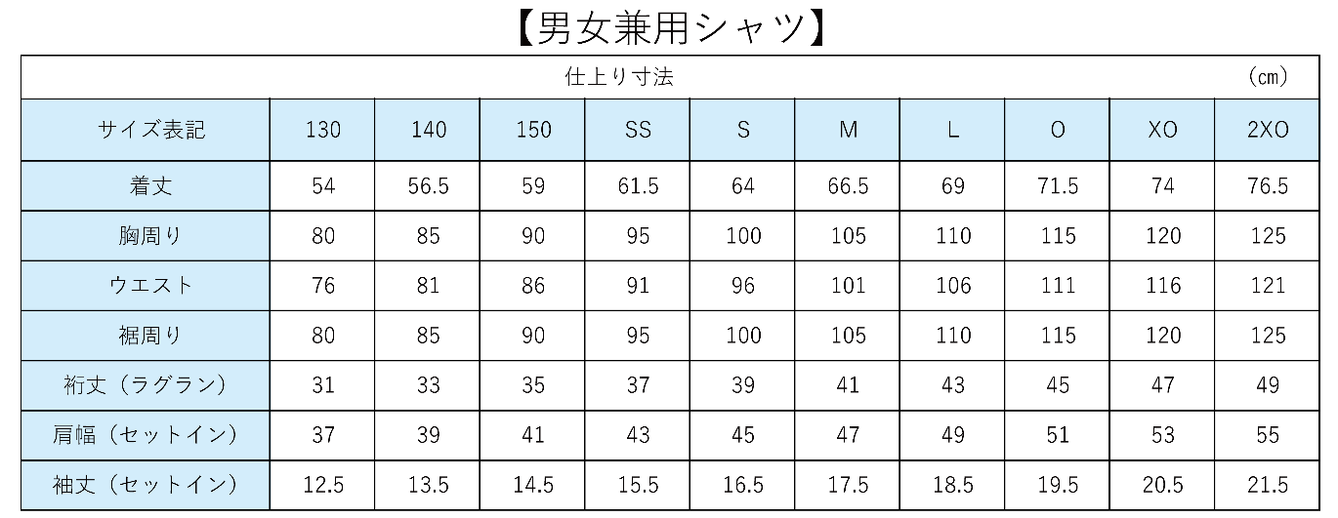

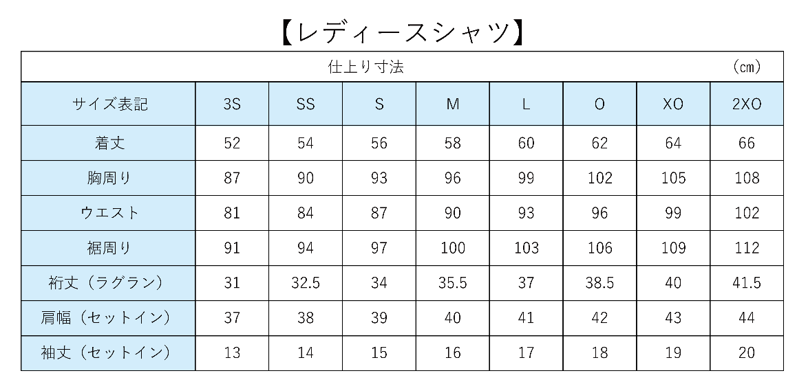

 |  |  |  |  |  | 形状について

▶衿の形
 |  |  | V衿 |  |  |  | 変形V衿 |  |  |  |  | 丸衿

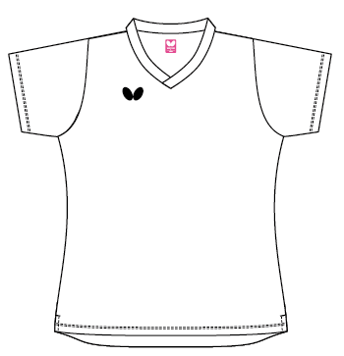
▶袖の形
ラグラン |  |  |  |  |  |  |  |  | セットイン
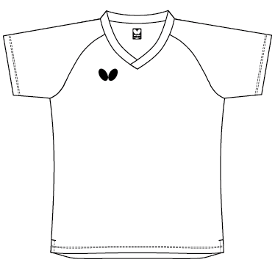
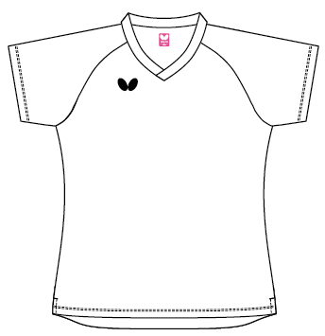
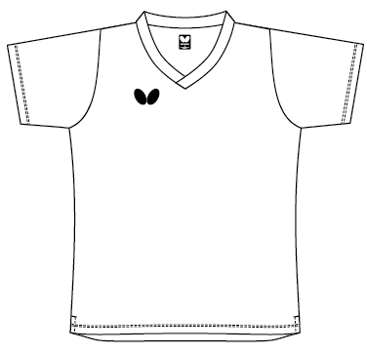

男女兼用 |  |  |  |  | レディース |  |  |  | 男女兼用 |  |  |  |  |  | レディース
新規デザイン依頼書 1 / 2
 |  | ＜バタフライ 特注ゲームシャツ＞
 | チーム名 |  |  |  |  |  |  |  | 依頼日 |  |  |  | 年 |  |  | 月 | 日

 |  |  |  |  |  | 形状について

 |  | ▶サイズを選択し○を付けてください
 |  |  | 男女兼用 |  |  |  |  | レディース

 |  | ▶襟の形を選択し○を付けてください
 |  |  | １：V衿 |  |  |  |  | ２：変形V衿 |  |  |  |  |  | ３：丸衿

 |  | ▶袖の形を選択し○を付けてください
 |  |  | Ａ：ラグラン |  |  |  |  | Ｂ：セットイン

 | ※「新規デザイン依頼書2/2」は6パターンございます。
 | ご希望の衿の形、袖の形からパターンシートを選択いただき、デザイン案をご記入ください。
 | ・パターンシート選択表(❶～❻)
 | 衿/袖 |  |  |  | 1 : V衿 |  |  |  | 2 : 変形V衿 |  |  |  |  | 3 : 丸衿
 | A : ラグラン |  |  |  | ❶ １－A |  |  |  | ❷ ２－A |  |  |  |  | ❸ ３－A
 | B : セットイン |  |  |  | ❹ １－B |  |  |  | ❺ ２－B |  |  |  |  | ❻ ３－B

▶ デザイン案(例)
 | ※手書きの際は、6パターンから選んだパターンシートに、下の図を参考にご希望を記入ください
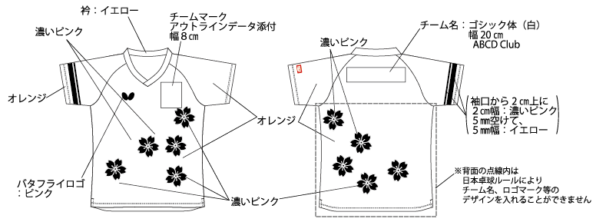

 |  |  |  |  |  | ご依頼者様情報について

 | ▶代表者名・ご連絡先
 | 氏名： |  |  |  |  |  |  |  |  | TEL：
* | デザイン依頼に関する目的以外では利用いたしません。また、第三者に個人情報の提供・開示はいたしません。

 | 【お取扱店様ご記入欄】 お客様よりご注文をお預かりした販売店様は必要事項をご記入ください
 | 販売店様名 |  |  |  |  |  |  |  |  |  | その他記入欄
 | 住所
 | 電話番号
 | 代理店様名

新規デザイン依頼書 2 / 2 ❶
 |  | ＜バタフライ 特注ゲームシャツ パターン❶ １：V衿／A：ラグラン＞

 | チーム名 |  |  |  |  |  |  |  | 依頼日 |  |  |  | 年 |  |  | 月 | 日
・デザイン案(例)を参考に、希望するデザイン案を、本書の型紙と空白箇所へご記入ください。
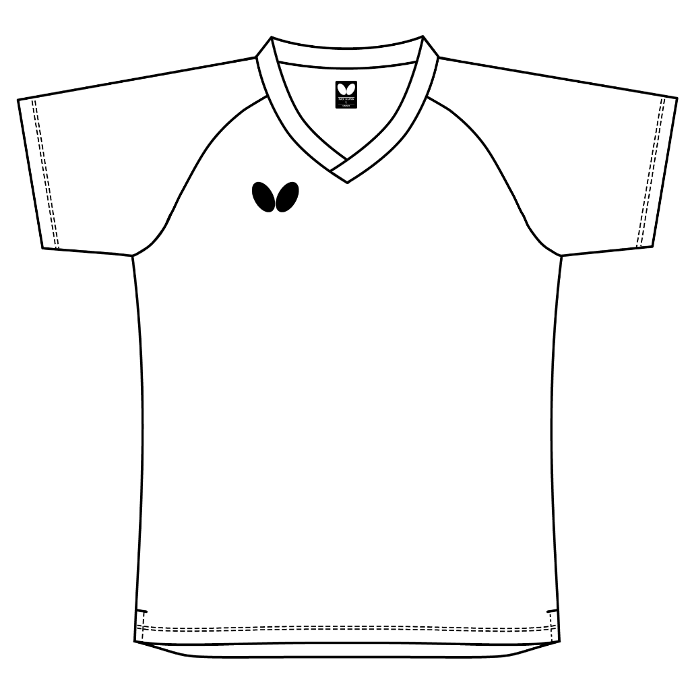
▶ 前面
シャツ!B177

▶ 背面
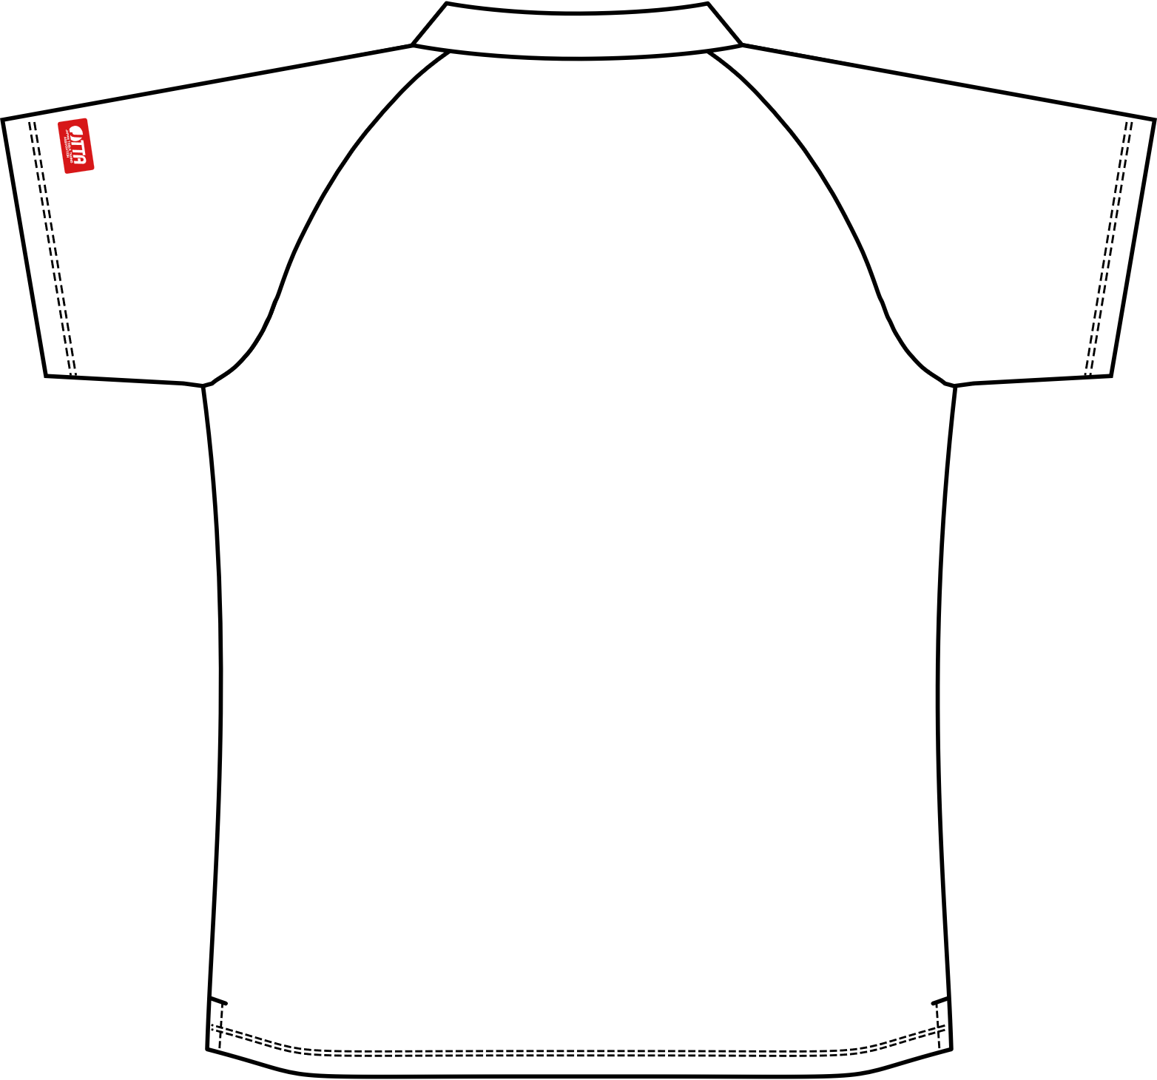

新規デザイン依頼書 2 / 2 ❷
 |  | ＜バタフライ 特注ゲームシャツ パターン❷ ２：変形V衿／A：ラグラン＞

 | チーム名 |  |  |  |  |  |  |  | 依頼日 |  |  |  | 年 |  |  | 月 | 日
・デザイン案(例)を参考に、希望するデザイン案を、本書の型紙と空白箇所へご記入ください。

▶ 前面
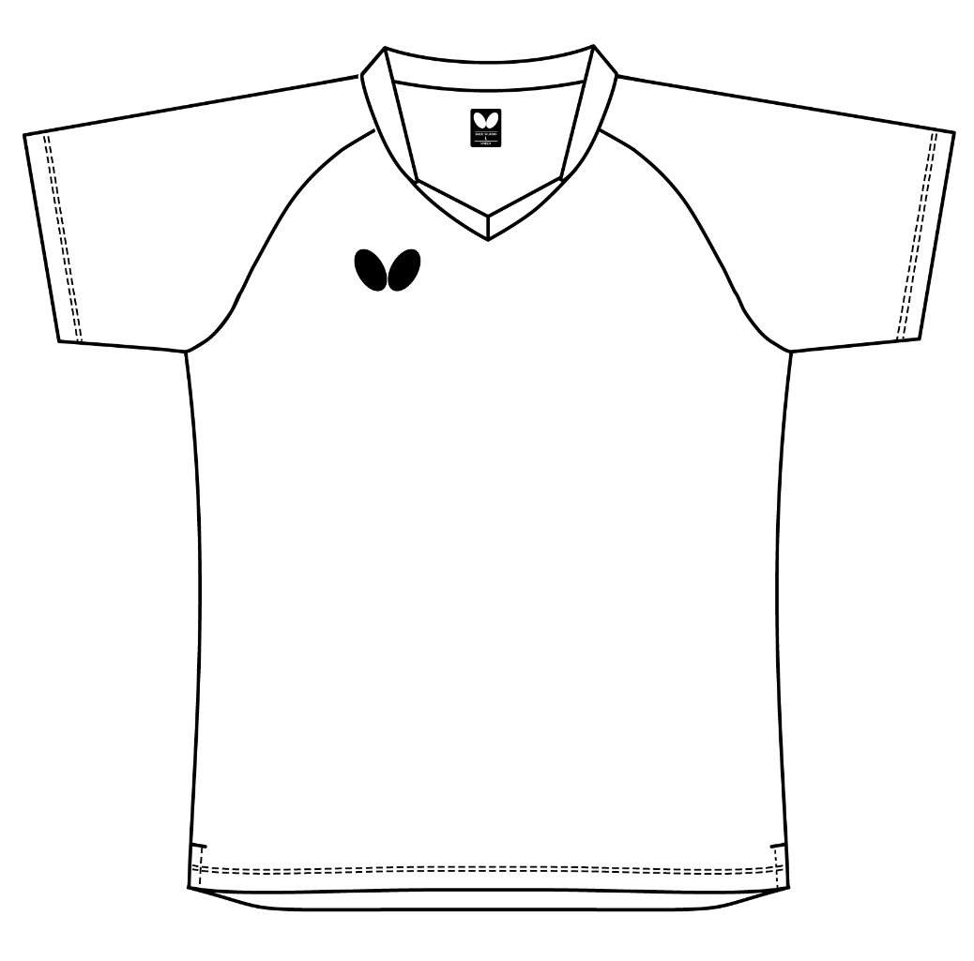

▶ 背面

新規デザイン依頼書 2 / 2 ❸
 |  | ＜バタフライ 特注ゲームシャツ パターン❸ ３：丸衿／A：ラグラン＞

 | チーム名 |  |  |  |  |  |  |  | 依頼日 |  |  |  | 年 |  |  | 月 | 日
・デザイン案(例)を参考に、希望するデザイン案を、本書の型紙と空白箇所へご記入ください。

▶ 前面
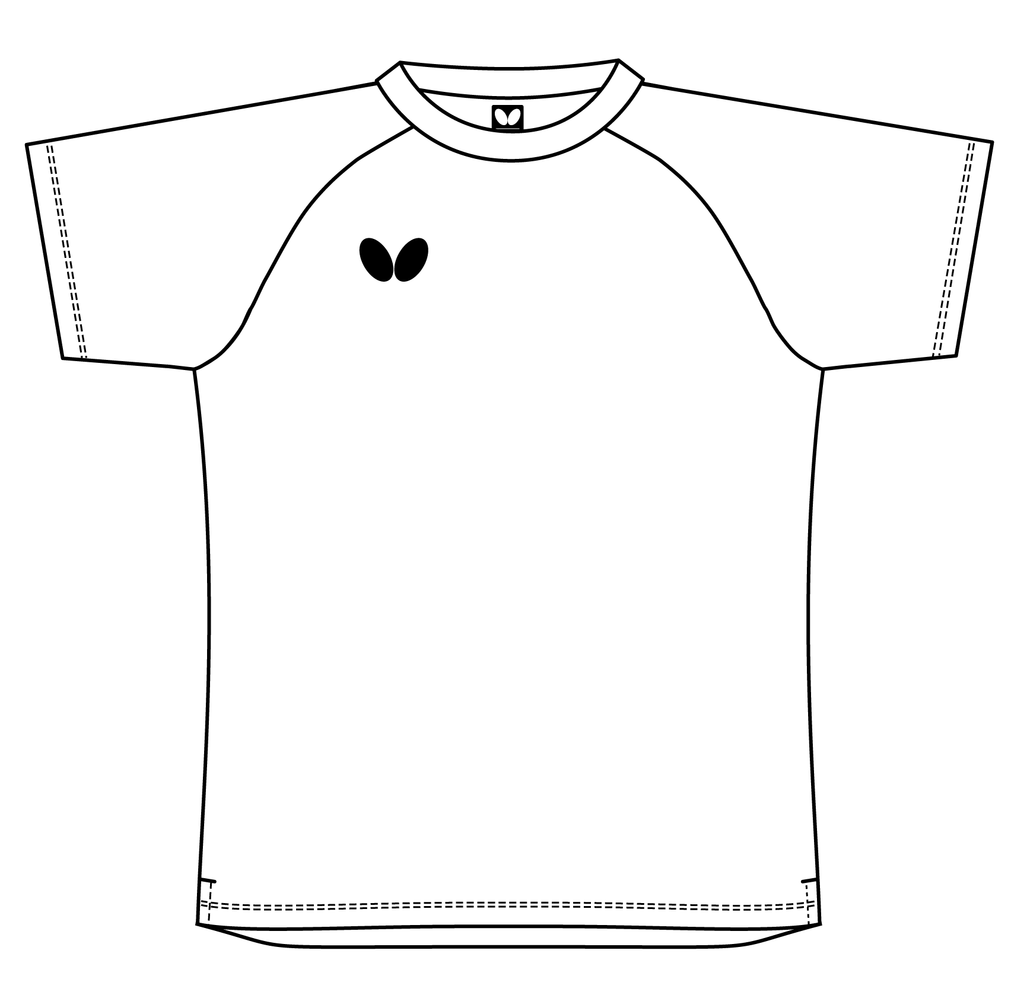

▶ 背面
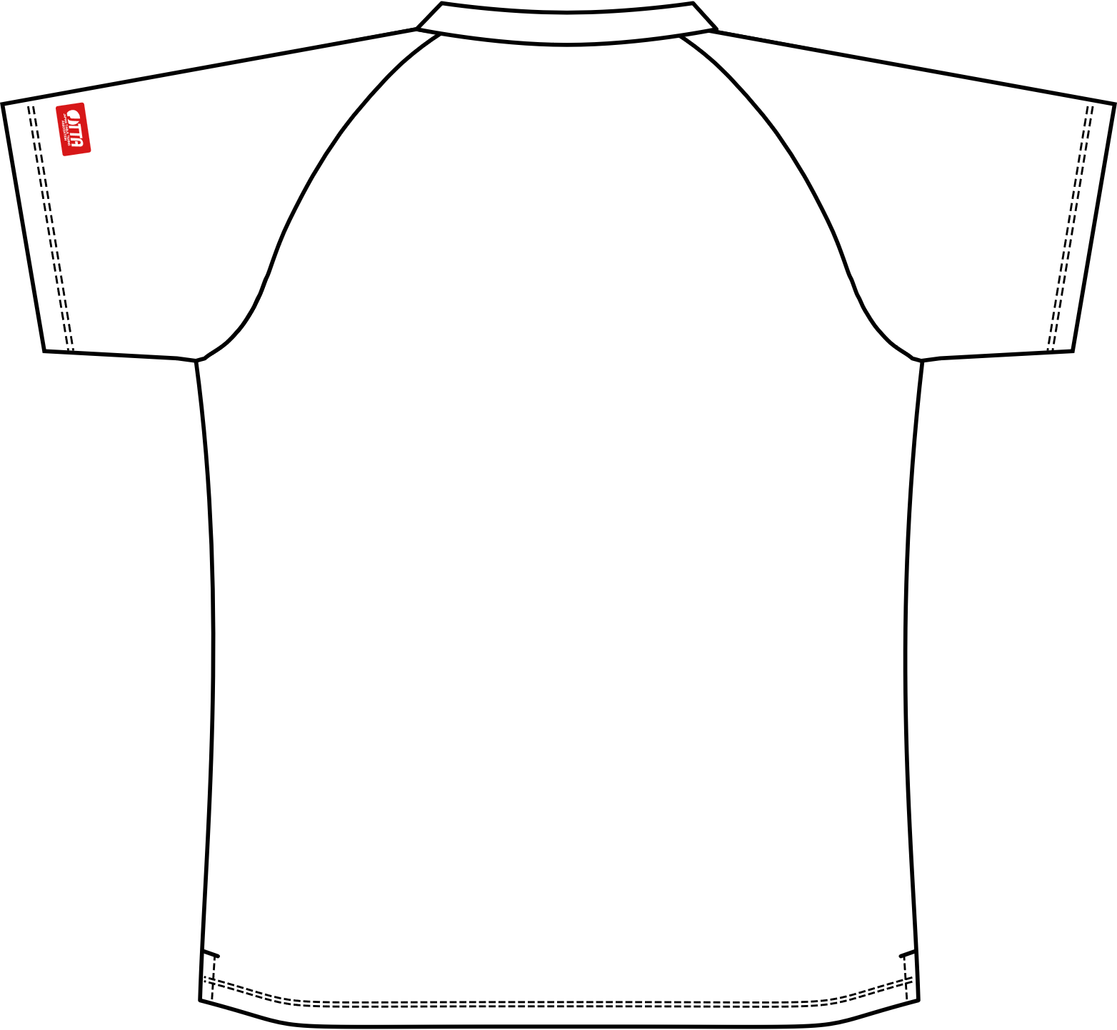

新規デザイン依頼書 2 / 2 ❹
 |  | ＜バタフライ 特注ゲームシャツ パターン❹ １：V衿／B：セットイン＞

 | チーム名 |  |  |  |  |  |  |  | 依頼日 |  |  |  | 年 |  |  | 月 | 日
・デザイン案(例)を参考に、希望するデザイン案を、本書の型紙と空白箇所へご記入ください。

▶ 前面
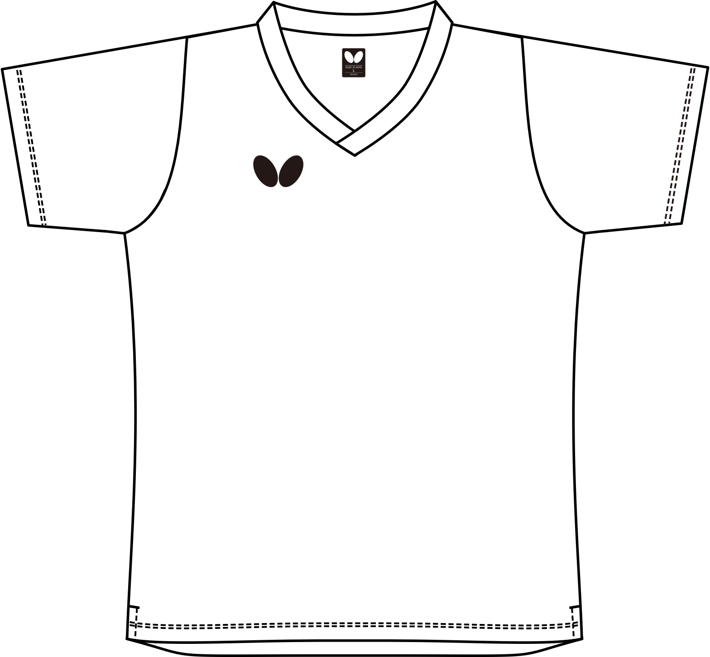

▶ 背面
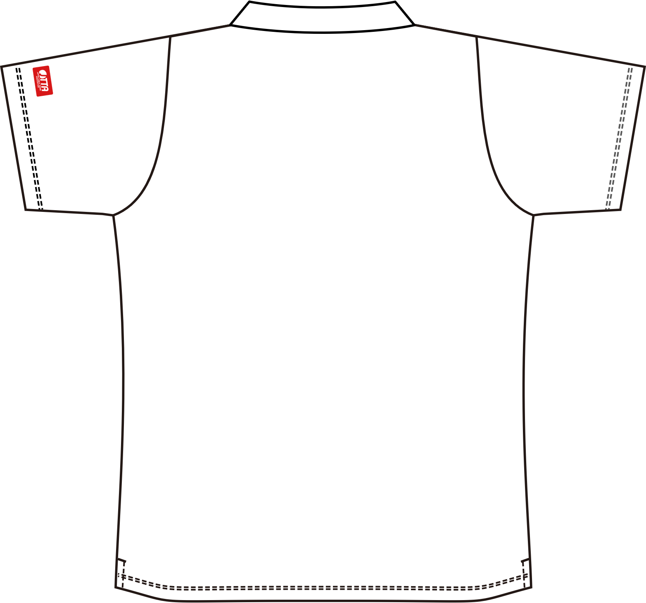

新規デザイン依頼書 2 / 2 ❺
＜バタフライ 特注ゲームシャツ パターン❺ ２：変形V衿／B：セットイン＞

 | チーム名 |  |  |  |  |  |  |  | 依頼日 |  |  |  | 年 |  |  | 月 | 日
・デザイン案(例)を参考に、希望するデザイン案を、本書の型紙と空白箇所へご記入ください。

▶ 前面

▶ 背面

新規デザイン依頼書 2 / 2 ❻
 |  | ＜バタフライ 特注ゲームシャツ パターン❻ ３：丸衿／B：セットイン＞

 | チーム名 |  |  |  |  |  |  |  | 依頼日 |  |  |  | 年 |  |  | 月 | 日
・デザイン案(例)を参考に、希望するデザイン案を、本書の型紙と空白箇所へご記入ください。

▶ 前面
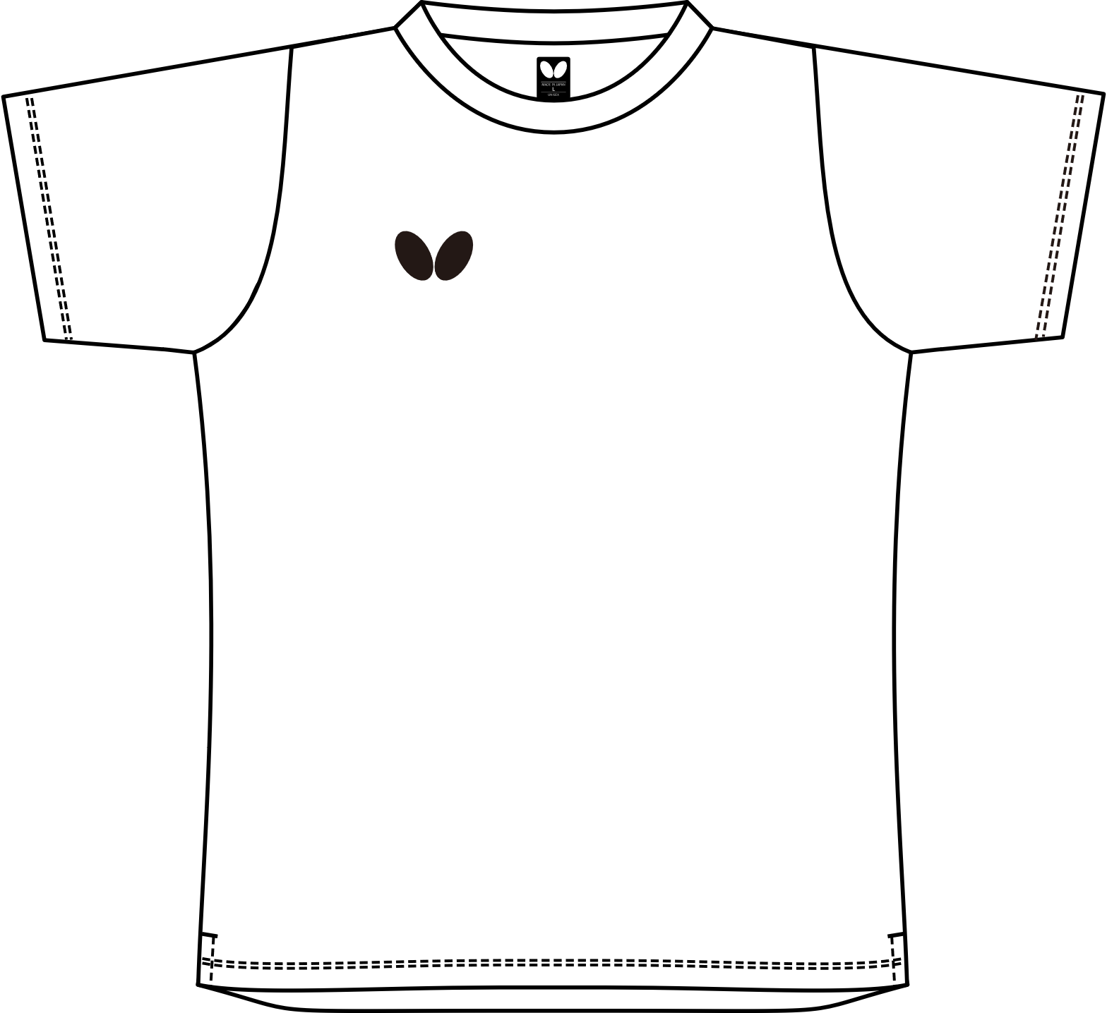

▶ 背面
